Т.З.
Форма для заполнения поставщиком
Техническое задание на поставку Холодильного Оборудования.

№ п/п | Адрес АЗС | Наименование оборудования | Фото оборудования | Техническое описание | Кол-во | Ед.изм | Наименование участника
 |  |  |  |  |  |  | Цена за ед. в тенге с ндс | Сумма в тенге с ндс
Алматинский филиал ТОО "Sinooil"
1 | АЗС №24 Алматы-Бишкек 38 км | Холодильник для ТНП 2- дверный | 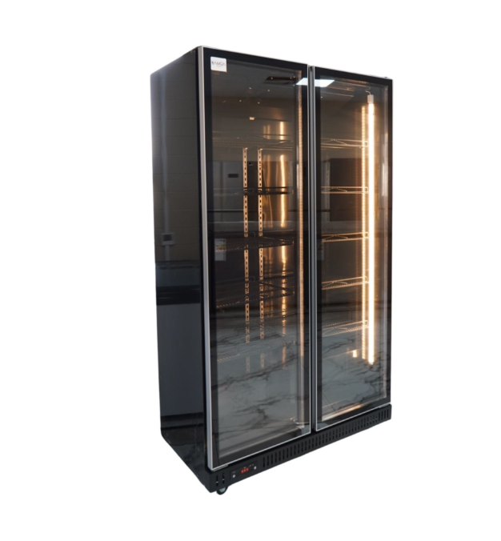 | Цвет:Черный. Объем не менее 770.0 л Количество камер 2 Количество дверей 2 Количество компрессоров 1 Класс энергопотреблениякласс A+ Потребляемая мощность220.0 Вт Ширина1120.0 мм, 1200мм, 1400мм, 1600 мм Высота 2000.0 мм Глубина 610.0 мм Полки перфорированные, крепкие. Ножки на колесиках. В комплекте ценикодержатели. | 12 | шт.
 | АЗС № 39 Капчагай Алматинская 3
 | АЗС №43 Алматинская обл, Карасайский р-он, Иргелинский с/о, 18 км автотрасса Алматы-Бишкек.
2 | АЗС № 39 Капчагай Алматинская 3 | Холодильник для ТНП 1- дверный | 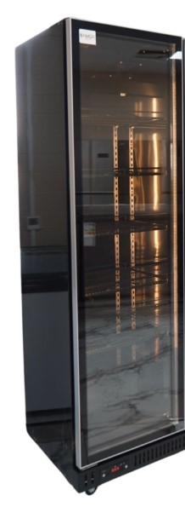 | Цвет:Черный. Объем не менее 385.0 л Количество камер1 Количество дверей1 Количество компрессоров1 Класс энергопотреблениякласс A+ Потребляемая мощность220.0 Вт Ширина 560 - 700.0 мм Высота 2000.0 мм Глубина 610.0 мм Полки перфорированные, крепкие. Ножки на колесиках. В комплекте ценикодержатели. | 1 | шт.
Итого за оборудование
Итого за доставку, разгрузку и установку
Всего с ндс по Алматинскому филиалу
Мангыстауский филиал ТОО "Sinooil"
1 | АЗС №2 г. Актау, промышленная зона № 5, здание № 32. | Холодильник для ТНП 2- дверный |  | Цвет:Черный. Объем не менее 770.0 л Количество камер 2 Количество дверей 2 Количество компрессоров 1 Класс энергопотреблениякласс A+ Потребляемая мощность220.0 Вт Ширина1120.0 мм, 1200мм, 1400мм, 1600 мм Высота 2000.0 мм Глубина 610.0 мм Полки перфорированные, крепкие. Ножки на колесиках. В комплекте ценикодержатели. | 2 | шт.
2 | АЗС №2 г. Актау, промышленная зона № 5, здание № 32. | Холодильная витрина Kayman K-ВК-900 люкс квадро черный | 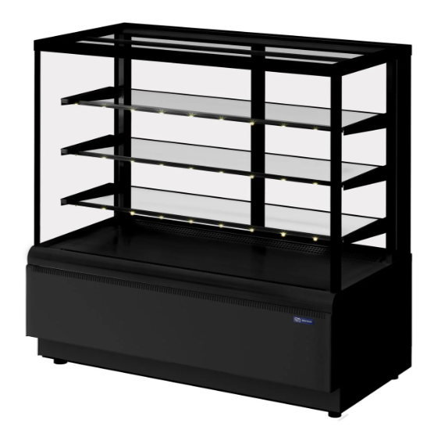 | Высота: 1280 мм Ширина: 1300 мм Глубина: 650 мм, ценнико держатели в комплекте. цвет черный. поддерживает низкие температуры — от 0 до +7 °С. модель эффектно оформлена в серо-черных тонах, современная форма. Стеклопакеты по всем 4-м сторонам выкладки обеспечивает хороший обзор, но и отлично удерживают холод. Конструкция витрины: С прямым стеклом. Материал корпуса: Крашенный металл. Материал нижнего уровня: Оцинкованная сталь Материал полок: Стекло. Мощность: 0.7 кВт. Напряжение: 220 В. Подсветка LED тепло-белый свет. Расположение агрегата: Нижнее. Расход электроэнергии в суткиНе более 7 кВт/ч. Хладагент R290 Цвет: Черный. | 1 | шт.
Итого за оборудование
Итого за доставку, разгрузку и установку
Всего с ндс по Мангистаускому филиалу
Филиал в г.Астана ТОО "Sinooil"
1 | АЗС 10 Жибек Жолы 09 | Холодильник для ТНП 2- дверный |  | Цвет:Черный. Объем не менее 770.0 л Количество камер 2 Количество дверей 2 Количество компрессоров 1 Класс энергопотреблениякласс A+ Потребляемая мощность220.0 Вт Ширина1120.0 мм, 1200мм, 1400мм, 1600 мм Высота 2000.0 мм Глубина 610.0 мм Полки перфорированные, крепкие. Ножки на колесиках. В комплекте ценикодержатели. | 7 | шт.
 | АЗС 15 ул. С 331, зд. 3
 | АЗС 16 ул. Александра Пушкина, д. 49
Итого за оборудование
Итого за доставку, разгрузку и установку
Всего с ндс по Филиалу в г.Астана
Атырауский филиал ТОО "Sinooil"
1 | .АЗС№ 1, г.Атырау Кольцо Атырау-Астрахань – Уральск | Холодильник для ТНП 2- дверный |  | Цвет:Черный. Объем не менее 770.0 л Количество камер 2 Количество дверей 2 Количество компрессоров 1 Класс энергопотреблениякласс A+ Потребляемая мощность220.0 Вт Ширина1120.0 мм, 1200мм, 1400мм, 1600 мм Высота 2000.0 мм Глубина 610.0 мм Полки перфорированные, крепкие. Ножки на колесиках. В комплекте ценикодержатели. | 3 | шт.
 | АЗС №7 "Sinooil" г.Атырау,Мкр.Алмагуль,пр.Бейбарыс-23
 | АЗС №11 "Sinooil" г.Атырау,Құрманғазы ауданы, Құрыш Елемесов көшесі 45
Итого за оборудование
Итого за доставку, разгрузку и установку
Всего с ндс по Атыраускому филиалу
Кызылординский филиал ТОО "Sinooil"
1 | АЗС №9 г.Кызылорда, а.о. Аксуатский, село Махамбетов, урочище Каратабан, строение 16А | Холодильник для ТНП 1- дверный |  | Цвет:Черный. Объем не менее 770.0 л Количество камер 2 Количество дверей 2 Количество компрессоров 1 Класс энергопотреблениякласс A+ Потребляемая мощность220.0 Вт Ширина1120.0 мм, 1200мм, 1400мм, 1600 мм Высота 2000.0 мм Глубина 610.0 мм Полки перфорированные, крепкие. Ножки на колесиках. В комплекте ценикодержатели. | 1 | шт.
2 | АЗС № 1 г Кызылорда ул. Бокейхана, 41 | Холодильник для ТНП 2- дверный |  | Цвет:Черный. Объем не менее 770.0 л Количество камер 2 Количество дверей 2 Количество компрессоров 1 Класс энергопотреблениякласс A+ Потребляемая мощность220.0 Вт Ширина1120.0 мм, 1200мм, 1400мм, 1600 мм Высота 2000.0 мм Глубина 610.0 мм Полки перфорированные, крепкие. Ножки на колесиках. В комплекте ценикодержатели. | 1 | шт.
Итого за оборудование
Итого за доставку, разгрузку и установку
Всего с ндс по Кызылординскому филиалу
Жамбылский филиал ТОО "Sinooil"
1 | АЗС №12 "Мерке", Меркенский район, на территории сельского округа Жамбыл, учетный квартал 002, земельный участок 256 | ЛАРЬ МОРОЗИЛЬНЫЙ GELLAR FG 600 С ПРЯМОЕ СТЕКЛО КРАСНЫЙ (ПРОПАН) | 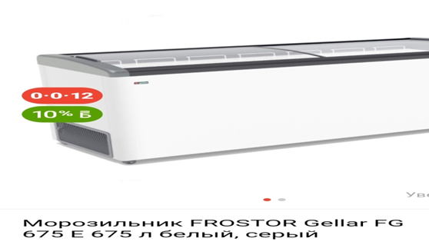 | LTC - Профессиональное оборудование для оснащения предприятий общественного питания. Размер -1610х600х840, -12…-25C, 520 л., 6 корзин, колеса, замок Производитель - Frostor Страна производитель - Россия Цвет черный. | 2 | шт.
 | АЗС №3 "Кордай-1", Кордайский район, с.о. Кордайский с. Кордай, ул. Абай. д. 97, Кордай-Жибек жолы
2 | АЗС №4 "Кордай-2"Кордайский район, 208 км+ 600 м автомобильный дороги Алматы-Термез | Холодильник для ТНП 2- дверный |  | Цвет:Черный. Объем не менее 770.0 л Количество камер 2 Количество дверей 2 Количество компрессоров 1 Класс энергопотреблениякласс A+ Потребляемая мощность220.0 Вт Ширина1120.0 мм, 1200мм, 1400мм, 1600 мм Высота 2000.0 мм Глубина 610.0 мм Полки перфорированные, крепкие. Ножки на колесиках. В комплекте ценикодержатели. | 10 | шт.
 | АЗС №7 "Шу", Шуский район, г.Шу, ул. Мерке-Шу-Бурылбайтал Колик Тургын Аумагы №1, зд. 3А с3.
 | АЗС №9 "Костобе", Байзакский район, Ульгулинский сельский округ, с.Улгили, учетный квартал 001, земельный участок 047
 | АЗС №3 "Кордай-1", Кордайский район, с.о. Кордайский с. Кордай, ул. Абай. д. 97, Кордай-Жибек жолы.
3 | АЗС №3 "Кордай-1", Кордайский район, с.о. Кордайский с. Кордай, ул. Абай. д. 97, Кордай-Жибек жолы | Кондитерская витрина | 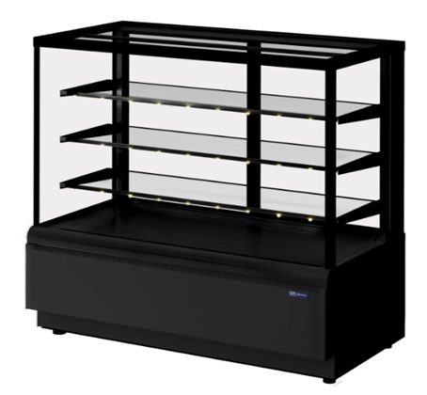 | Тип: холодильная кондитерская витрина (остеклённая со всех сторон). Полки 3-4 шт. стеклянные, с возможностью регулировки по высоте. Подсветка LED для каждой полке. Панорамное остекление (фронтальное и боковое). Каркас из металла или алюминиевого профиля с антикоррозийным покрытием. Дверцы для загрузки продукции распашные с задней стороны. Напряжение: 220В, 50Гц | 1 | шт.
4 | АЗС №3 "Кордай-1", Кордайский район, с.о. Кордайский с. Кордай, ул. Абай. д. 97, Кордай-Жибек жолы | Печь конвекционная UNOX XFT 113 | 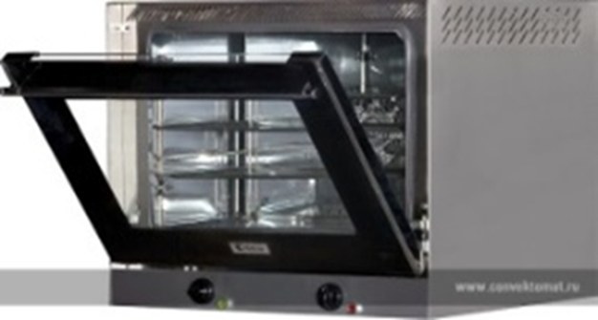 | Габаритные размеры: Ширина -595, глубина -605, высота-590 Пароувлажнение: Да Подключение к воде: Да Количество уровней: 4 Управление: механическое Помпа: Да Автомойка: Нет Температурный режим: от 50 до 290 °С Подключение: 220 В Мощность: не более 3 кв | 1 | шт.
Итого за оборудование
Итого за доставку, разгрузку и установку
Всего с ндс по Жамбылскому филиалу
Шымкентский филиал ТОО "Sinooil"
1 | АЗС №21 г. Шымкент, Туранский район, Ташкентская трасса, здание 96с АЗС №22 Туркестанская область, г. Арыс , кв 001, д. 1828 | Холодильник для ТНП 1- дверный |  | Цвет:Черный. Объем не менее 770.0 л Количество камер 2 Количество дверей 2 Количество компрессоров 1 Класс энергопотреблениякласс A+ Потребляемая мощность220.0 Вт Ширина1120.0 мм, 1200мм, 1400мм, 1600 мм Высота 2000.0 мм Глубина 610.0 мм Полки перфорированные, крепкие. Ножки на колесиках. В комплекте ценикодержатели. | 2 | шт
2 | АЗС №21 г. Шымкент, Туранский район, Ташкентская трасса, здание 96 АЗС №27 г. Шымкент, Каратауский район, Мкр. Нуртас, земельный участок 637 АЗС №28 г. г. Шымкент, Енбешинский район, Жилой массив Сайрам,квартал 238, земельный участок 40 | Холодильник для ТНП 2- дверный |  | Цвет:Черный. Объем не менее 770.0 л Количество камер 2 Количество дверей 2 Количество компрессоров 1 Класс энергопотреблениякласс A+ Потребляемая мощность220.0 Вт Ширина1120.0 мм, 1200мм, 1400мм, 1600 мм Высота 2000.0 мм Глубина 610.0 мм Полки перфорированные, крепкие. Ножки на колесиках. В комплекте ценикодержатели. | 8 | шт
3 | АЗС№14 г. Шымкент, Каратауский район, 191 квартал, зд.1457 | Печь конвекционная UNOX XFT 113 |  | Габаритные размеры: Ширина -595, глубина -605, высота-590 Пароувлажнение: Да Подключение к воде: Да Количество уровней: 4 Управление: механическое Помпа: Да Автомойка: Нет Температурный режим: от 50 до 290 °С Подключение: 220 В Мощность: не более 3 кв | 1 | шт.
4 | АЗС №2 - город Шымкент, Аль-Фарабийский район, улица Мадели-Кожа угол улицы Казиева, 1/14 | Холодильник для ТНП 2-дверный | 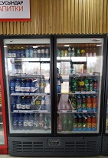 | Тип: холодильный шкаф, с празрачными стеклянными распашными дверями, внутри ХО нужны прямые полки (не сетчатые). Количество полок не менее 8 (с возможностью регулировки по высоте). Система охлаждения: динамическая (с винтилятором). Корпус металл с антикоррозийным покрытием. Напряжение: 220В, 50Гц Размер: 1600*725*1980. Цвет: черный. Встроенный агрегат. | 4 | шт.
 | АЗС №4 - Туркестанская область, Сарыагашский район, сельский округ Жибек-Жолы |  |  |  | 3 | шт.
 | АЗС №26 - Туркестанская область, город Туркестан, трасса Кызылорда, квартал 093, участок 2464 |  |  |  | 5 | шт.
5 | АЗС №2 - город Шымкент, Аль-Фарабийский район, улица Мадели-Кожа угол улицы Казиева, 1/14 | Кондитерская холодильная витрина закрытая | 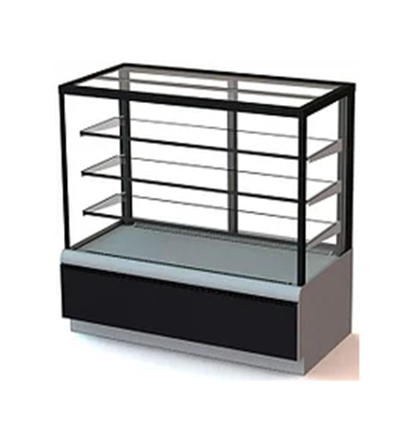 | Тип: холодильная кондитерская витрина (остеклённая со всех сторон). Полки 3-4 шт. стеклянные, с возможностью регулировки по высоте. Подсветка LED для каждой полке. Панорамное остекление (фронтальное и боковое). Каркас из металла или алюминиевого профиля с антикоррозийным покрытием. Дверцы для загрузки продукции распашные с задней стороны. Напряжение: 220В, 50Гц Размер: 1000*650*1200 . Цвет: черный. Встроенный агрегат. | 3 | шт.
 | АЗС №4 - Туркестанская область, Сарыагашский район, сельский округ Жибек-Жолы
 | АЗС №26 - Туркестанская область, город Туркестан, трасса Кызылорда, квартал 093, участок 2464
6 | АЗС №2 - город Шымкент, Аль-Фарабийский район, улица Мадели-Кожа угол улицы Казиева, 1/14 | Печь конвекционная |  | Электрическая конвекционная печь. Вместимость не менее 3 противней. Температурный диапазон +30 +260 С. Управление механическое. Количество вентилятора 2. Таймер до 120 минут. Подсветка камеры галогенная. Материал камеры нержавеющая сталь. Дверь фронтальная двойное стекло. Габариты компактные настольные. Напряжение: 220В, 50Гц UNOX S.p.A. Печь конвекционная электр.серии XFT 113 Цвет: темный серный. | 3 | шт.
 | АЗС №4 - Туркестанская область, Сарыагашский район, сельский округ Жибек-Жолы
 | АЗС №26 - Туркестанская область, город Туркестан, трасса Кызылорда, квартал 093, участок 2464
7 | АЗС №2 - город Шымкент, Аль-Фарабийский район, улица Мадели-Кожа угол улицы Казиева, 1/14 | Морозильный ларь 700 л для хранения замороженной продукции | 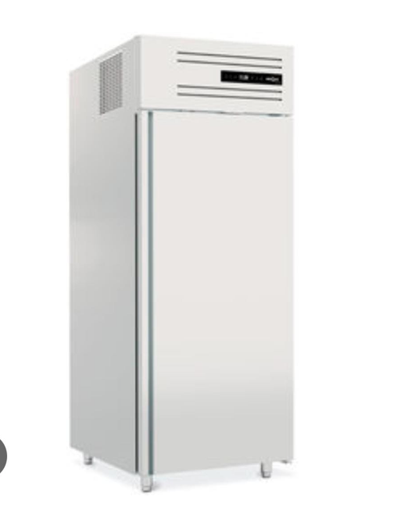 | Тип: вертикальная, отделка белая. Электронное управление с цифровым дисплеем температуры. Оптическая сигнализация в случае неисправностей. Самозакрывающиеся дверцы. 3 регулируемые полки размера. Светодиодное освещение. Комплект роликов. Размер: 730*875*2055 для профессионального использования | 3 | шт.
 | АЗС №4 - Туркестанская область, Сарыагашский район, сельский округ Жибек-Жолы
 | АЗС №26 - Туркестанская область, город Туркестан, трасса Кызылорда, квартал 093, участок 2464
8 | АЗС №2 - город Шымкент, Аль-Фарабийский район, улица Мадели-Кожа угол улицы Казиева, 1/14 | Ледогенератор кубикового льда (напольный) | 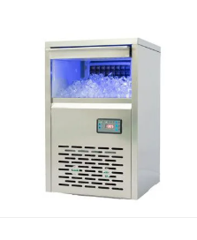 | Тип производимого льда: кубиковый. Производительность 50-70 кг сутки. Вместимость бункера для хранения льда не менее 5 кг. Автоматический контроль уровня воды и заполненности бункера. Материал корпуса нержавеющая сталь. Рабочая температура окружающей среды +10.. + 38 С. Температура воды на входе +5..+25 С. | 3 | шт.
 | АЗС №4 - Туркестанская область, Сарыагашский район, сельский округ Жибек-Жолы
 | АЗС №26 - Туркестанская область, город Туркестан, трасса Кызылорда, квартал 093, участок 2464
9 | АЗС №2 - город Шымкент, Аль-Фарабийский район, улица Мадели-Кожа угол улицы Казиева, 1/14 | Раменоварка | 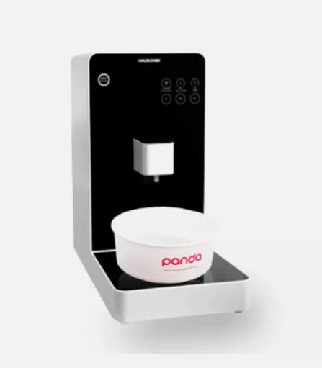 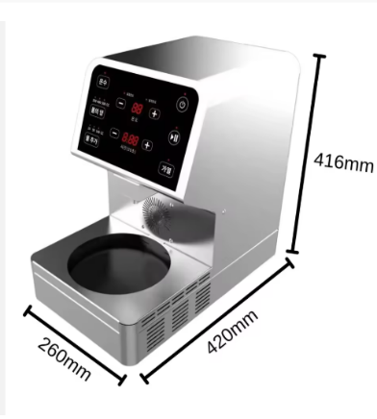 | 2000 Вт Высокоэффективная Корейская плита для лапши Коммерческая столешница рамен с функцией таймера | 2 | шт.
 | АЗС №26 - Туркестанская область, город Туркестан, трасса Кызылорда, квартал 093, участок 2464
10 | АЗС №2 - город Шымкент, Аль-Фарабийский район, улица Мадели-Кожа угол улицы Казиева, 1/14 | Кофе машина | 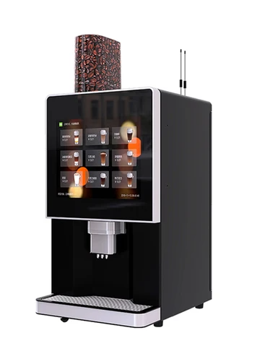 | Количество напитков 9 видов Количество чашек : от 60 в день Снабжение водой: помпа или водопровод Промывка водой: от 1 до 2 раза в день по 150 мл Габариты (высота/ ширина/ глубина) 70*45*60 Вес (кг): 35 Питание 230 В/50 Гц Потребляемая мощность: 3 кВт Габариты (высота/ ширина/ глубина) 70*45*60 | 3 | шт.
 | АЗС №4 - Туркестанская область, Сарыагашский район, сельский округ Жибек-Жолы
 | АЗС №26 - Туркестанская область, город Туркестан, трасса Кызылорда, квартал 093, участок 2464
Итого за оборудование
Итого за доставку, разгрузку и установку
Всего с ндс по Шымкентскому филиалу
Восточно-Казахстанский филиал ТОО "Sinooil"
1 | АЗС №1 г.Усть-Каменогорск, пр. Абая, 100 | Микроволновая печь для выпечки | 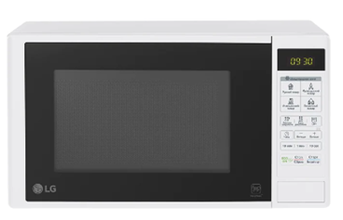 | Объем камеры от 21 до 23 л Объем камеры 23 л Габаритные размеры Высота (без упаковки), см 27.5 Ширина (без упаковки), см 33 Глубина (без упаковки), см 56 Основной цвет Черный | 10 | шт.
 | АЗС №2 г.Усть-Каменогорск, пр. Абая ,155
 | АЗС №3 г.Усть-Каменогорск, ул. Жибек-Жолы,138
 | АЗС №4 г.Усть-Каменогорск, пр. К.Сатпаева, 123
 | АЗС №6 г.Усть-Каменогорск, Строительный участок 2/1 вдоль объездной дороги вокруг села Меновное ( ул. Аязбаева, 1/2)
 | АЗС №7 ВКО, Уланский район, в 1,0 км северо-восточнее п. Касыма Кайсенова
 | АЗС №8 ВКО г.Усть-Каменогорск, ул.Бажова, район Цех№5 КСМ (полный) (ул. Щербакова, 1а)
 | АЗС №15 г. Семей, тасса Семей-Повлодар, дом 10 А
 | АЗС №17 г. Усть-Каменогорск, пр. Абая 8/1 Одна Новая АЗС
2 | АЗС №4 г.Усть-Каменогорск, пр. К.Сатпаева, 123 | Морозильный ларь 260 л | 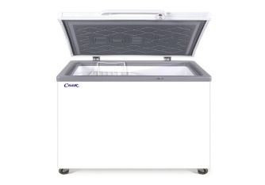 | морозильник-ларь размеры 120.5x81x54 см Полезный объем 260.0 л Тип управления механическое Мощность замораживания 14.0 кг/сут Автономное сохранение холода 12.0 ч Хладаген R600a Рабочий диапазон температур -18 °C Класс энергопотребления А Высота81.0 см Ширина 120.5 см Глубина 54.0 см Дополнительная информация Сигнализация повышения температуры в морозильной камере Цвет белый | 3 | шт.
 | АЗС №6 г.Усть-Каменогорск, Строительный участок 2/1 вдоль объездной дороги вокруг села Меновное ( ул. Аязбаева, 1/2)
 | АЗС №7 ВКО, Уланский район, в 1,0 км северо-восточнее п. Касыма Кайсенова
3 | АЗС №1 г.Усть-Каменогорск, пр. Абая , 100 | Печь конвекционная UNOX XFT 113 |  | Температурный режимот 0 до 260 °С Мощность6.5 кВт Ширина800 мм Глубина774 мм Высота509 мм Вес (без упаковки)49 кг Страна-производительИталия Количество уровней4 Расстояние между уровнями75 мм Размер противня600х400 GARBIN, FOINOX Управлениемеханическое Противень600х400 мм Подключение380 В | 10 | шт.
 | АЗС №2 г.Усть-Каменогорск, пр. Абая ,155
 | АЗС №3 г.Усть-Каменогорск, ул. Жибек-Жолы,138
 | АЗС №4 г.Усть-Каменогорск, пр. К.Сатпаева, 123
 | АЗС №6 г.Усть-Каменогорск, Строительный участок 2/1 вдоль объездной дороги вокруг села Меновное ( ул. Аязбаева, 1/2)
 | АЗС №7 ВКО, Уланский район, в 1,0 км северо-восточнее п. Касыма Кайсенова
 | №8 ВКО г.Усть-Каменогорск, ул.Бажова, район Цех№5 КСМ (полный) (ул. Щербакова, 1а)
 | АЗС №15 г. Семей, тасса Семей-Повлодар, дом 10 А Две Новые АЗС.
4 | АЗС №1 г.Усть-Каменогорск, пр. Абая , 100 | Автомат для приготовления горячих напитков 7 л PC-HGA 1196 ProfiCook | 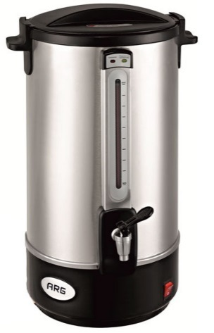 | Вместимость 7 литров Напряжение 230 вольт Производительность 1500 Вт Цвет Инокс | 5 | шт.
 | АЗС №2 г.Усть-Каменогорск, пр. Абая ,155
 | АЗС №3 г.Усть-Каменогорск, ул. Жибек-Жолы,138
 | АЗС №4 г.Усть-Каменогорск, пр. К.Сатпаева, 123
 | АЗС №6 г.Усть-Каменогорск, Строительный участок 2/1 вдоль объездной дороги вокруг села Меновное ( ул. Аязбаева, 1/2).
Итого за оборудование
Итого за доставку, разгрузку и установку
Всего с ндс по Восточно-Казахстанскому филиалу
Гарантия на оборудование
Срок поставки
Условия оплаты
Всего за оборудование
Всего за доставку, разгрузку и установку
ВСЕГО с ндс 12%

